List4
Pohlaví | (Vše)
Průměrné hmotnosti a výšky pojištěnců
Popisky řádků | Počet z Pojišťovna | Průměrná hmotnost | Průměr z Výška
101 | 217 | 65.55 | 173.73
111 | 342 | 65.61 | 172.41
201 | 225 | 65.62 | 174.00
211 | 248 | 66.33 | 172.56
311 | 125 | 66.10 | 172.58
Celkový součet | 1157 | 65.81 | 173.02

List5
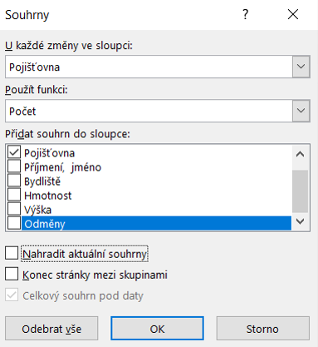

měsíc | leden | únor | březen | duben | květen | červen
příjem | 15 | 20 | 45 | 80 | 50 | 100
vydání | 10 | 25 | 80 | 10 | 25 | 30

text
rozhodnutí

text

List6
$$x_{1,2}=\frac{−b±\sqrt{b^{2}−4ac}}{2a}$$

List7
 |  | a | 2 | -2
 |  | b | 5 | 5
$$y=ax+b$$

Lineární funkce
x | y = ax + b | y2
-10 | -15 | 25
-9 | -13 | 23
-8 | -11 | 21
-7 | -9 | 19
-6 | -7 | 17
-5 | -5 | 15
-4 | -3 | 13
-3 | -1 | 11
-2 | 1 | 9
-1 | 3 | 7
0 | 5 | 5
1 | 7 | 3
2 | 9 | 1
3 | 11 | -1
4 | 13 | -3
5 | 15 | -5
6 | 17 | -7
7 | 19 | -9
8 | 21 | -11
9 | 23 | -13
10 | 25 | -15

List8
 |  | a | 1 | -1
 |  | b | 0 | 0
 |  | c | -10 | 10

$$y=ax^{2}+bx+c$$
Kvadratická funkce
 | řada 1 | y2
-5 | 15 | -15
-4 | 6 | -6
-3 | -1 | 1
-2 | -6 | 6
-1 | -9 | 9
0 | -10 | 10
1 | -9 | 9
2 | -6 | 6
3 | -1 | 1
4 | 6 | -6
5 | 15 | -15

x | y = ax2 + bx +c | y2

-5 | 15 | -15
-4 | 6 | -6
-3 | -1 | 1
-2 | -6 | 6
-1 | -9 | 9
0 | -10 | 10
1 | -9 | 9
2 | -6 | 6
3 | -1 | 1
4 | 6 | -6
5 | 15 | -15

